상품제안서
국산 똑딱이 핫팩 손난로 재사용 가능 빨간 중형 하트 | 상품코드: F22921

 |  |  |  |  |  |  | 02-412-0044 | www.easy1.co.kr
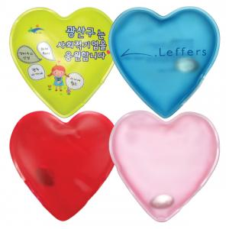

【상세/제작정보】 | ★ 풀컬러 인쇄는 1천개 이상부터 가능합니다. (약 3주정도 소요) 실크인쇄 500개부터 가능(1도) - 180000원 (부가세별도) ****** 크기변경 - 10*10mm

【인쇄/포장옵션】 | 실크, 풀칼라 / OPP(비닐)

【공급단가】 | 수량 | 500~ | 1,000~ | 3,000~ | 5,000~ | 10,000~
*VAT별도 | 단가 | 1,400원 | 1,160원 | 1,120원 | 1,080원 | 1,040원

【상품 URL】 | https://dev.easy1.co.kr:443/src/goods_detail.php?gdno=22921

